Blad1
Kunstwerkpaspoort |  |  |  |  | Versie | 0.2
 |  |  |  |  | Datum | 2016-10-25

Beheergegevens kunstwerk |  |  | Locatie/gemeente: Tilburg, onderdoorgang in de Statenlaan (station Tilburg Universiteit)
SAP-nummer | 10592573 |  | 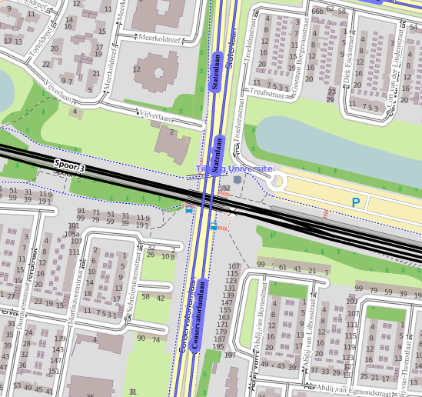
PGO-contractgebied | 20
Kunstwerknummer | KW20-123-0080
Kunstwerknaam | Onderdoorgang Statenlaan
Wegbeheerder | Gemeente Tilburg
Emplacement | Bd - Tb
Lijncode (Lc) | 123
Kilometrering (km) | 19.850
RDX / RDY - coördinaten | 131702.76,397397.28
Bouwjaar | 1967
Renovatie | -
Baanclassificatie | N.t.b.
Netverklaring | N.t.b.
Functie | Ongelijkvloerse spoorkruising / onderdoorgang (verdiepte weg)
Foto kunstwerk
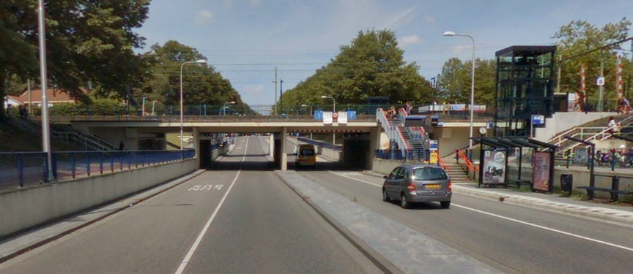

Kenmerken kunstwerk
Lengte (origineel, na renovatie) | Deklengte ca. 35,0 m. |  | Constructietype | Spoorviaduct, gewapend betonnen dek op 5 steunpunten (2 landhoofden laaggefundeerd, 3 tussensteunpunten); Statisch onbepaald
Breedte (origineel, na renovatie) | 19,50 m.
Constructiehoogte (BS tot BK dek) | Var. 1,140 tot 1,285 m. |  | Elektrificatie (V) | 1500V DC
Dekdikte (excl. Verharding) | Vast/Variabel | 0,55 m. | Montering en dektype | Plaatvormige dekconstructie
Aantal overspanningen | 4 st. |  | Aantal dekken | 4 st, middelste 2 spoorber. | Materiaal | Beton, gewapend
Lengte hoofdoverspanning | 2 st. | 9,10 m. | Type oplegging | Staal / teflon (Strukton) | Aantal: | Railbalk / enkelspoors dek 7 st opl.
Lengte zij-overspanningen | 2 st. | 7,25 m. | Voegovergang | Geen | Type | Enkel dilalatievoeg met afdekplaat
Betonkwaliteit | Onbekend |  | Aantal sporen | 3 st. | Hoh afstand: | 3,60 m. (cf. inspectierap. 1996)
Staalkwaliteit (wapening) | Onbekend |  | Scheve kruising | Ja | Graden | ca 85ᵒ
Doorrij/-vaart hoogte/-breedte | 3,80m. (bord hoogtebep.) / 2.70m. |  | Materiaal leuning | Staal, thermisch verzinkt, voorzien van natlaksysteem
Dimensies balkrooster (lxbxh) | N.v.t. (geen balkrooster)
Beoordeling Constructieve Veiligheid
Ontwerpnorm | Onbekend |  | Overige belastingen
Ontwerpbelasting | Onbekend; vermoedelijk ontwerbelasting cf. VOSB 1963 |  | Ballastbed / Dir. spoorstaaf bevestiging | Doorgaand ballastbed | Dikte (in m.) | Var.; van 0,59 tot 0,73 m.
Ontwerpsnelheid | Noord: 80 km/h, Midden: 140 km/h, Zuid: 40 km/h (kopspoor) |  | Gronddekking | Geen grondekking | Dikte (in m.) | -
Wapeningsconfiguratie bekend? | Onbekend, geen wap.tek. Bekend |  | Uitbreidingen | Onbekend
 | Tijdens het archiefonderzoek zijn geen gegevens gevonden (berekeningen, bestek of tekeningen) waaruit de ontwerpnorm en - belastingen van KW20-123-0080 - Onderdoorgang Statenlaan bekend worden. Gezien bouwjaar bovenbouw (spoordek 1967) en is hoogstwaarschijnlijk de spoorbelasting conform ontwerpnorm VOSB 1963 aangehouden. Voor een beschouwing van de constructieve veiligheid wordt verwezen naar het rapport van ProRail RAP 00115 met titel 'Spoorbelastingen op bruggen, verleden tot heden (2009)', versie 001, datum van kracht 01-04-2009. In deze rapportage is een vergelijking, middels equivalente Qm en Qv-lijnen, opgesteld van alle normen en spoorbelastingen uit het verleden tot tot 2009. De vigerende spoorbelastingen volgens de Eurocode zijn nog niet in RAP00115 opgenomen. Als ontwerpnorm VOSB 1963 als ontwerpnorm wordt aangehouden, dan valt te concluderen: Buigcapaciteit: bij een overspanning van 7,0m is de VOSB 1963 de maatgevenden belasting, bij 9,0 m is de VOSB 1938 de maatgevende belasting; Dwarskrachtcapaciteit: bij deze overspanning is de V.O.S.B. 1938 maatgevend voor de dwarskracht (Qv). Hoe de vigerende spoorbelastingen zicht verhouden tot deze Qm- en Qv-lijnen is nog onbekend. De onbekendheid van de ontwerpbelastingen vormt een risico t.a.v. de constructieve veiligheid.
Risicoprofiel / risicoaspecten | Risicoprofiel o.b.v. bureaustudie | Risicoprofiel na inspectie (oktober 2016) | Toelichting op beoordeling risicoaspecten (inspectieresultaat)
Leeftijd kunstwerk |  |  | De leeftijd van het kunstwerk bedraagt anno 2016 ca. 50 jaar (bouwjaar 1967)
Constructieve veiligheid |  |  | Zie opmerking t.a.v. constructieve veiligheid hierboven.
Aantastingen / Schades |  |  | Spoordekken in prima staat, voetbruggen in matige staat en vertonnen scheuren met kalkafzetting en roestuitbloei
Lekkage |  |  | Geen lekkages t.p.v. de landhoofden achter de opleggingen waargenomen (afdekplaten aanwezig), wel lekkage tussen voetbruggen en spoordekken.
Waterhuishouding |  |  | Geen verhoogde risico's geconstateerd t.a.v. de waterhuishouding, geen stootplaten aanwezig
Oplegging dek |  |  | Railbalk geen risico, voetbruggen/enkelspoors dek op oplegblokken. Opleggingen landhoofden niet zichtbaar, achter afdekplaten.
Voegovergang / dilatatievoegen |  |  | Geen voegovergang, enkel een dilatatievoeg met afdekplaat, verhoogd risico niet aannemelijk.
Overgang kunstwerk-aardebaan |  |  | Geen stootplaten aanwezig volgens SAP en tekening, hierdoor verhoogd risico spoorverzakking direct achter KW
Aanrijding constructie |  |  | Beperkte doorrijhoogte (slechts 3,8m.), voldoende bebording hoogtebeperking aanwezig op voldoende afstand van KW
Arbo-veiligheid (V&G / VGM) |  |  | Mogelijk onvoldoende ruimte in de spoorbaan op het KW i.v.m. aanwezigheid perron
Aanvullende (specifieke) risicoaspecten
Leuning (conditie/conservering) |  |  | Leuning verkeert constructief in een redelijke staat, conservering licht verweerd.
Grondkerende constructies |  |  | Geen gebreken, scheuren of scheefstanden geconstateerd. Verhoogd risico niet aannemelijk
Opmerkingen na opname kunstwerk oktober 2016
Bovenbouw spoordek vertoont aanrijdschade aan beide zijden. Doorrijhoogte zeer beperkt (3,8m). Bebording hoogtebeperking aangebracht op diverse plaatsen. Geen scheuren geconstateerd, geen afgesprongen of loszittende schollen beton geconstateerd van spoordek. Zuidelijk spoordek (buitenste enkele spoor) is opgelegd op opleggingen, noordelijk spoordek voor dubbele doorgaande sporen is opgelegd op stalen railbalk. Voet-/loopbruggen aan beide zijden zijn opgelegd op opleggingen. Opleggingen op landhoofden bevinden zich achter afdekplaten, niet zichtbaar tijdens opname. Noordelijke voetbrug verkeerd in redelije staat, zuidelijke voetbrug verkeerd in matige staat. Zuideijke voetbrug vertoont aan zijkant kalkafzetting met roestuitbloei. Dit duidt op aantasting door chloriden a.g.v. dooizouten op voetbrug. Onderbouw verkeert in redelijke tot goede staat. Steunpunten onder spoordek zien er goed uit. Geen aanrijdschades, wel leksporen aan onderzijde dek zichtbaar, vooral tussen aansluiting langsvoeg spoordek en voetbruggen. Voeg tussen spoordekken vertoont geen overmatige schades of lekkage, op een enkele plaats is een roestplek waargenomen in de voeg. Taluds t.p.v. aansluiting op landhoofden en vleugels vertonen aan de zuidzijde sporen van uitspoeling, met name aan de zuidoostzijde.
Documentatie
SAP basiskaart algemeen | 10592573 - SAP basiskaart algemeen.xlsx |  | Tekeningen | 519944 doorsnede, maatvoering.pdf
Berekeningen | Geen |  | Inspecties | Inspectierapport detailtekeningen od Statenlaan_mrt.1985.pdf
Bestek | Geen |  |  | Inspectierapport od Statenlaan_feb.1996.pdf
 |  |  |  | Inspectierapport od Statenlaan_okt.2006.pdf
 |  |  |  | Inspectierapport od Statenlaan BAM_jun.2007.pdf
Advies
1) Nader onderzoek naar constructieve veiligheid is o.b.v. leeftijd, constructietype en geen geconstateerde mechanische of constructieve schadepatronen op korte termijn niet direct noodzakelijk. Op de middel lange termijn kunstwerk (5- tot 7-jaar) wordt geadviseerd een globale beschouwing te doen nadat ProRail de Qm- en Qv-lijnen van de spoorbelastingen conform de huidige vigerende Eurocode heeft uitgewerkt.
2) Reinigen, loskloppen beton, behandelen wapening en aanbrengen reparatiemortel. Mogelijk nader onderzoek voetbruggen i.c.m. chloride onderzoek conform CUR117 (B5).

